상품제안서
레디백 웰컴키트 2 | 상품코드: S40791

 |  |  |  |  |  | 02-713-8555 | www.synergygift.co.kr
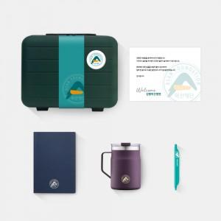

【상세/제작정보】 | 레디백패키지, 어프로치노트, 락앤락스텐머그, 클립펜, 웰컴카드 6종 KIT

【인쇄/포장옵션】 | 기타 / 포장불가능

【공급단가】 | 수량 | 100~ | 200~ | 300~ | 500~
*VAT별도 | 레디백(에폭시형) | 46,000원 | 43,000원 | 41,000원 | 39,000원
 | 레디백(띠지형) | 49,000원 | 45,000원 | 43,000원 | 41,000원

【상품 URL】 | https://www.synergygift.co.kr:443/src/goods_detail.php?gdno=40791

